94 看護師数（人口1万人当たり）
 | 94 看護師数（人口1万人当たり）

 | 時点 2024(R6)年12月31日（２年毎） |  |  |  |  |  |  | 平 均 値 |  |  |  | 73.7
 | 単位 人，人 |  |  |  |  |  |  | 標準偏差 |  |  |  | 59.7
 | 市町村名 | 指標 | 順位 |  | 看護師数 |  | 市町村名 | 指標 | 順位 |  | 看護師数

 | 千葉県 | 83.4 |  | － |  | 52,318 | 八街市 | 29.2 |  | 46 |  | 191
 | 千葉市 | 112.1 |  | 6 |  | 11,041 | 印西市 | 94.3 |  | 12 |  | 1,028
 | 銚子市 | 46.2 |  | 40 |  | 245 | 白井市 | 56.6 |  | 31 |  | 348
 | 市川市 | 48.1 |  | 38 |  | 2,403 | 富里市 | 61.0 |  | 26 |  | 304
 | 船橋市 | 72.5 |  | 21 |  | 4,697 | 南房総市 | 58.0 |  | 29 |  | 190
 | 館山市 | 139.9 |  | 5 |  | 599 | 匝瑳市 | 70.4 |  | 23 |  | 230
 | 木更津市 | 100.7 |  | 10 |  | 1,380 | 香取市 | 95.7 |  | 11 |  | 645
 | 松戸市 | 73.7 |  | 20 |  | 3,686 | 山武市 | 53.5 |  | 35 |  | 245
 | 野田市 | 55.9 |  | 32 |  | 849 | いすみ市 | 57.8 |  | 30 |  | 191
 | 茂原市 | 64.9 |  | 25 |  | 547 | 大網白里市 | 60.5 |  | 27 |  | 283
 | 成田市 | 143.2 |  | 4 |  | 1,919 | 酒々井町 | 55.1 |  | 33 |  | 111
 | 佐倉市 | 85.6 |  | 15 |  | 1,406 | 栄町 | 28.3 |  | 48 |  | 55
 | 東金市 | 106.9 |  | 7 |  | 607 | 神崎町 | 16.3 |  | 52 |  | 9
 | 旭市 | 182.9 |  | 3 |  | 1,114 | 多古町 | 74.5 |  | 19 |  | 95
 | 習志野市 | 79.9 |  | 17 |  | 1,407 | 東庄町 | 32.0 |  | 45 |  | 39
 | 柏市 | 106.8 |  | 8 |  | 4,660 | 九十九里町 | 46.8 |  | 39 |  | 62
 | 勝浦市 | 54.5 |  | 34 |  | 83 | 芝山町 | 65.6 |  | 24 |  | 43
 | 市原市 | 84.2 |  | 16 |  | 2,208 | 横芝光町 | 40.9 |  | 42 |  | 85
 | 流山市 | 59.6 |  | 28 |  | 1,271 | 一宮町 | 21.0 |  | 50 |  | 25
 | 八千代市 | 76.6 |  | 18 |  | 1,567 | 睦沢町 | 11.0 |  | 53 |  | 7
 | 我孫子市 | 44.8 |  | 41 |  | 583 | 長生村 | 29.2 |  | 46 |  | 38
 | 鴨川市 | 410.7 |  | 1 |  | 1,232 | 白子町 | 10.4 |  | 54 |  | 10
 | 鎌ケ谷市 | 88.8 |  | 13 |  | 975 | 長柄町 | 188.8 |  | 2 |  | 117
 | 君津市 | 49.7 |  | 37 |  | 390 | 長南町 | 19.9 |  | 51 |  | 13
 | 富津市 | 35.6 |  | 44 |  | 140 | 大多喜町 | 86.7 |  | 14 |  | 70
 | 浦安市 | 106.5 |  | 9 |  | 1,833 | 御宿町 | 27.8 |  | 49 |  | 18
 | 四街道市 | 71.1 |  | 22 |  | 674 | 鋸南町 | 37.0 |  | 43 |  | 23
 | 袖ケ浦市 | 50.2 |  | 36 |  | 327

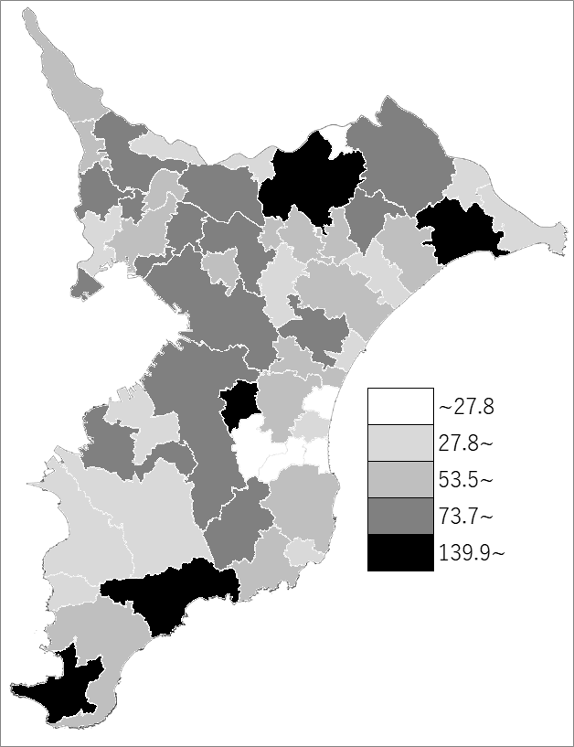
 | 千葉県の推移
 | 看護師数（右軸） | 指標
平成28年 | 41999 | 67.3
平成30年 | 45202 | 72.1
令和2年 | 48391 | 77
令和4年 | 49888 | 79.5
令和6年 | 52318 | 83.4

《備 考》 ・資料出所 医療整備課 ・算出方法 就業看護師数÷常住人口（R7.1.1）

